Plots
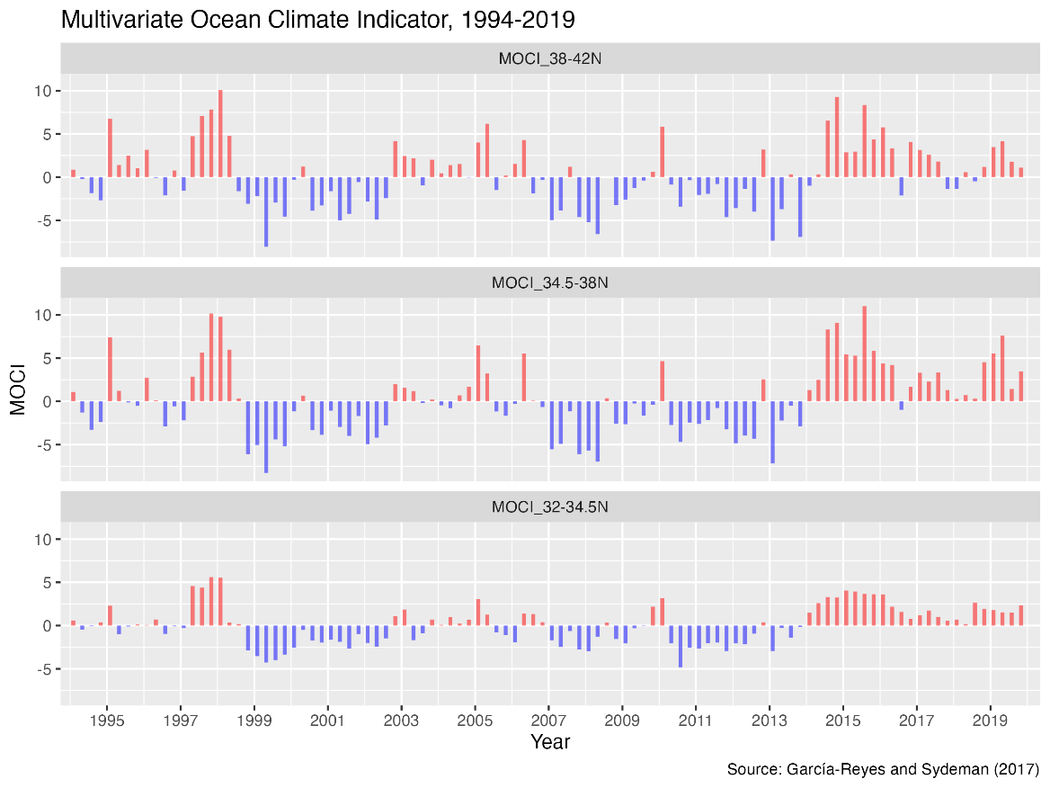
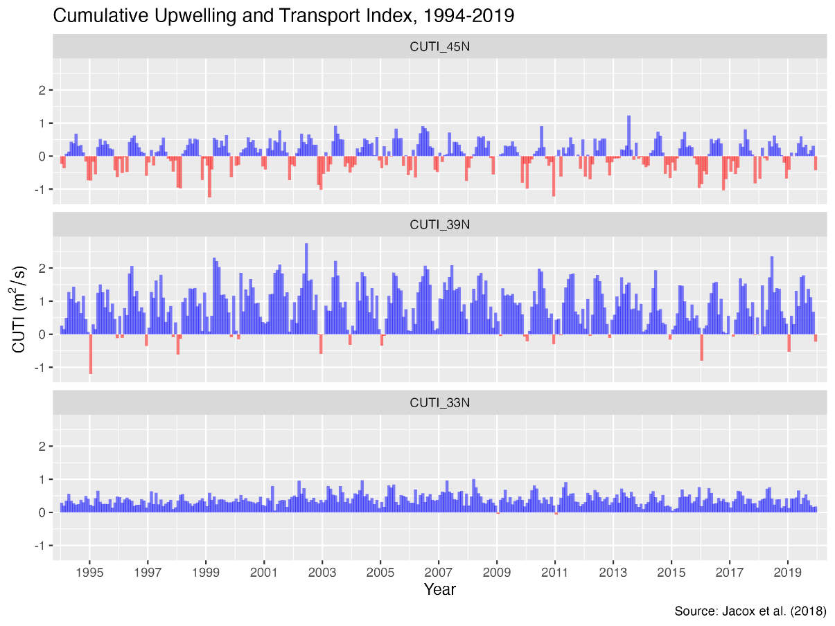

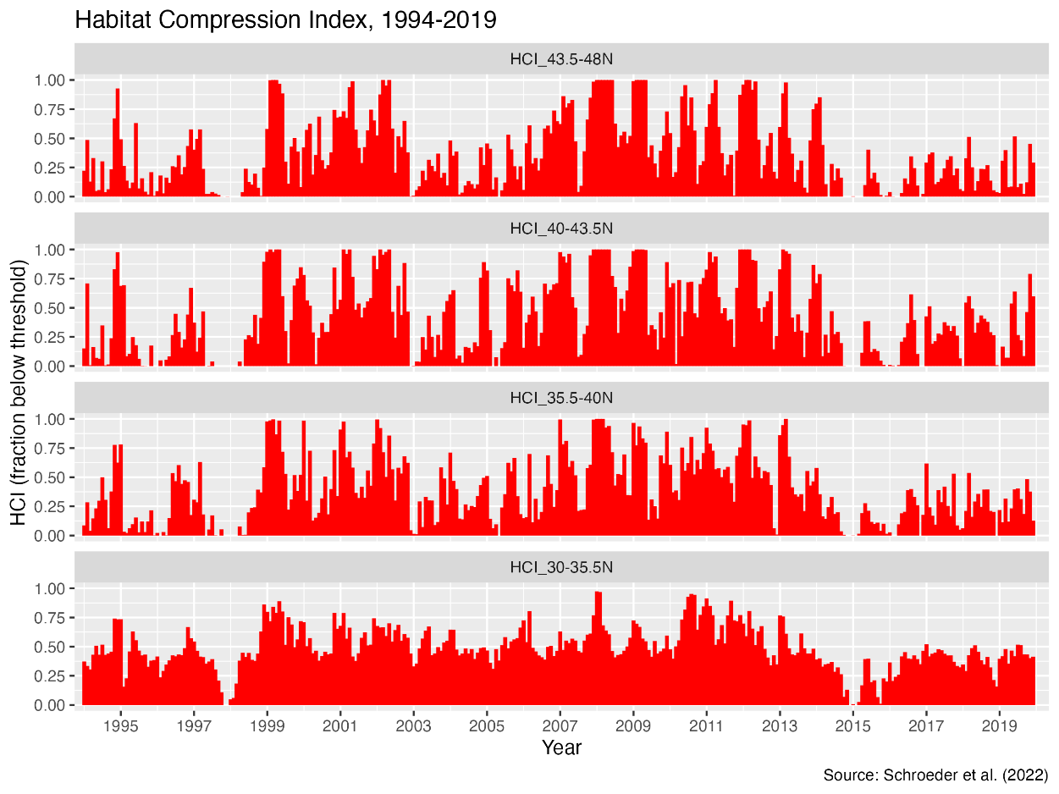
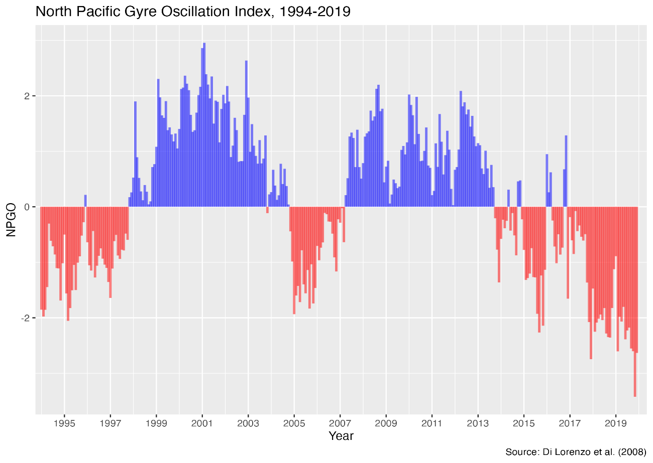

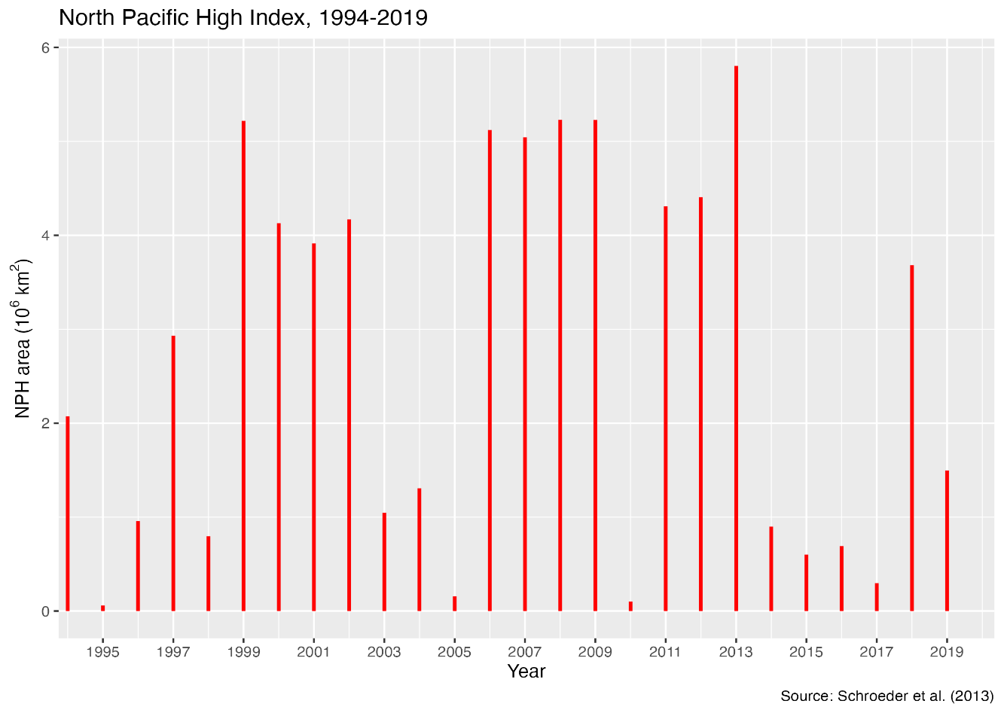
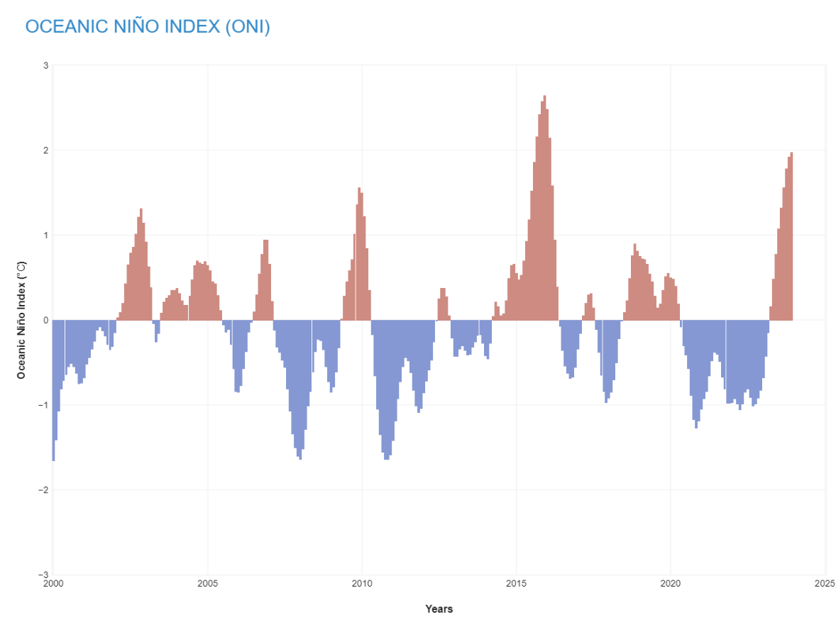

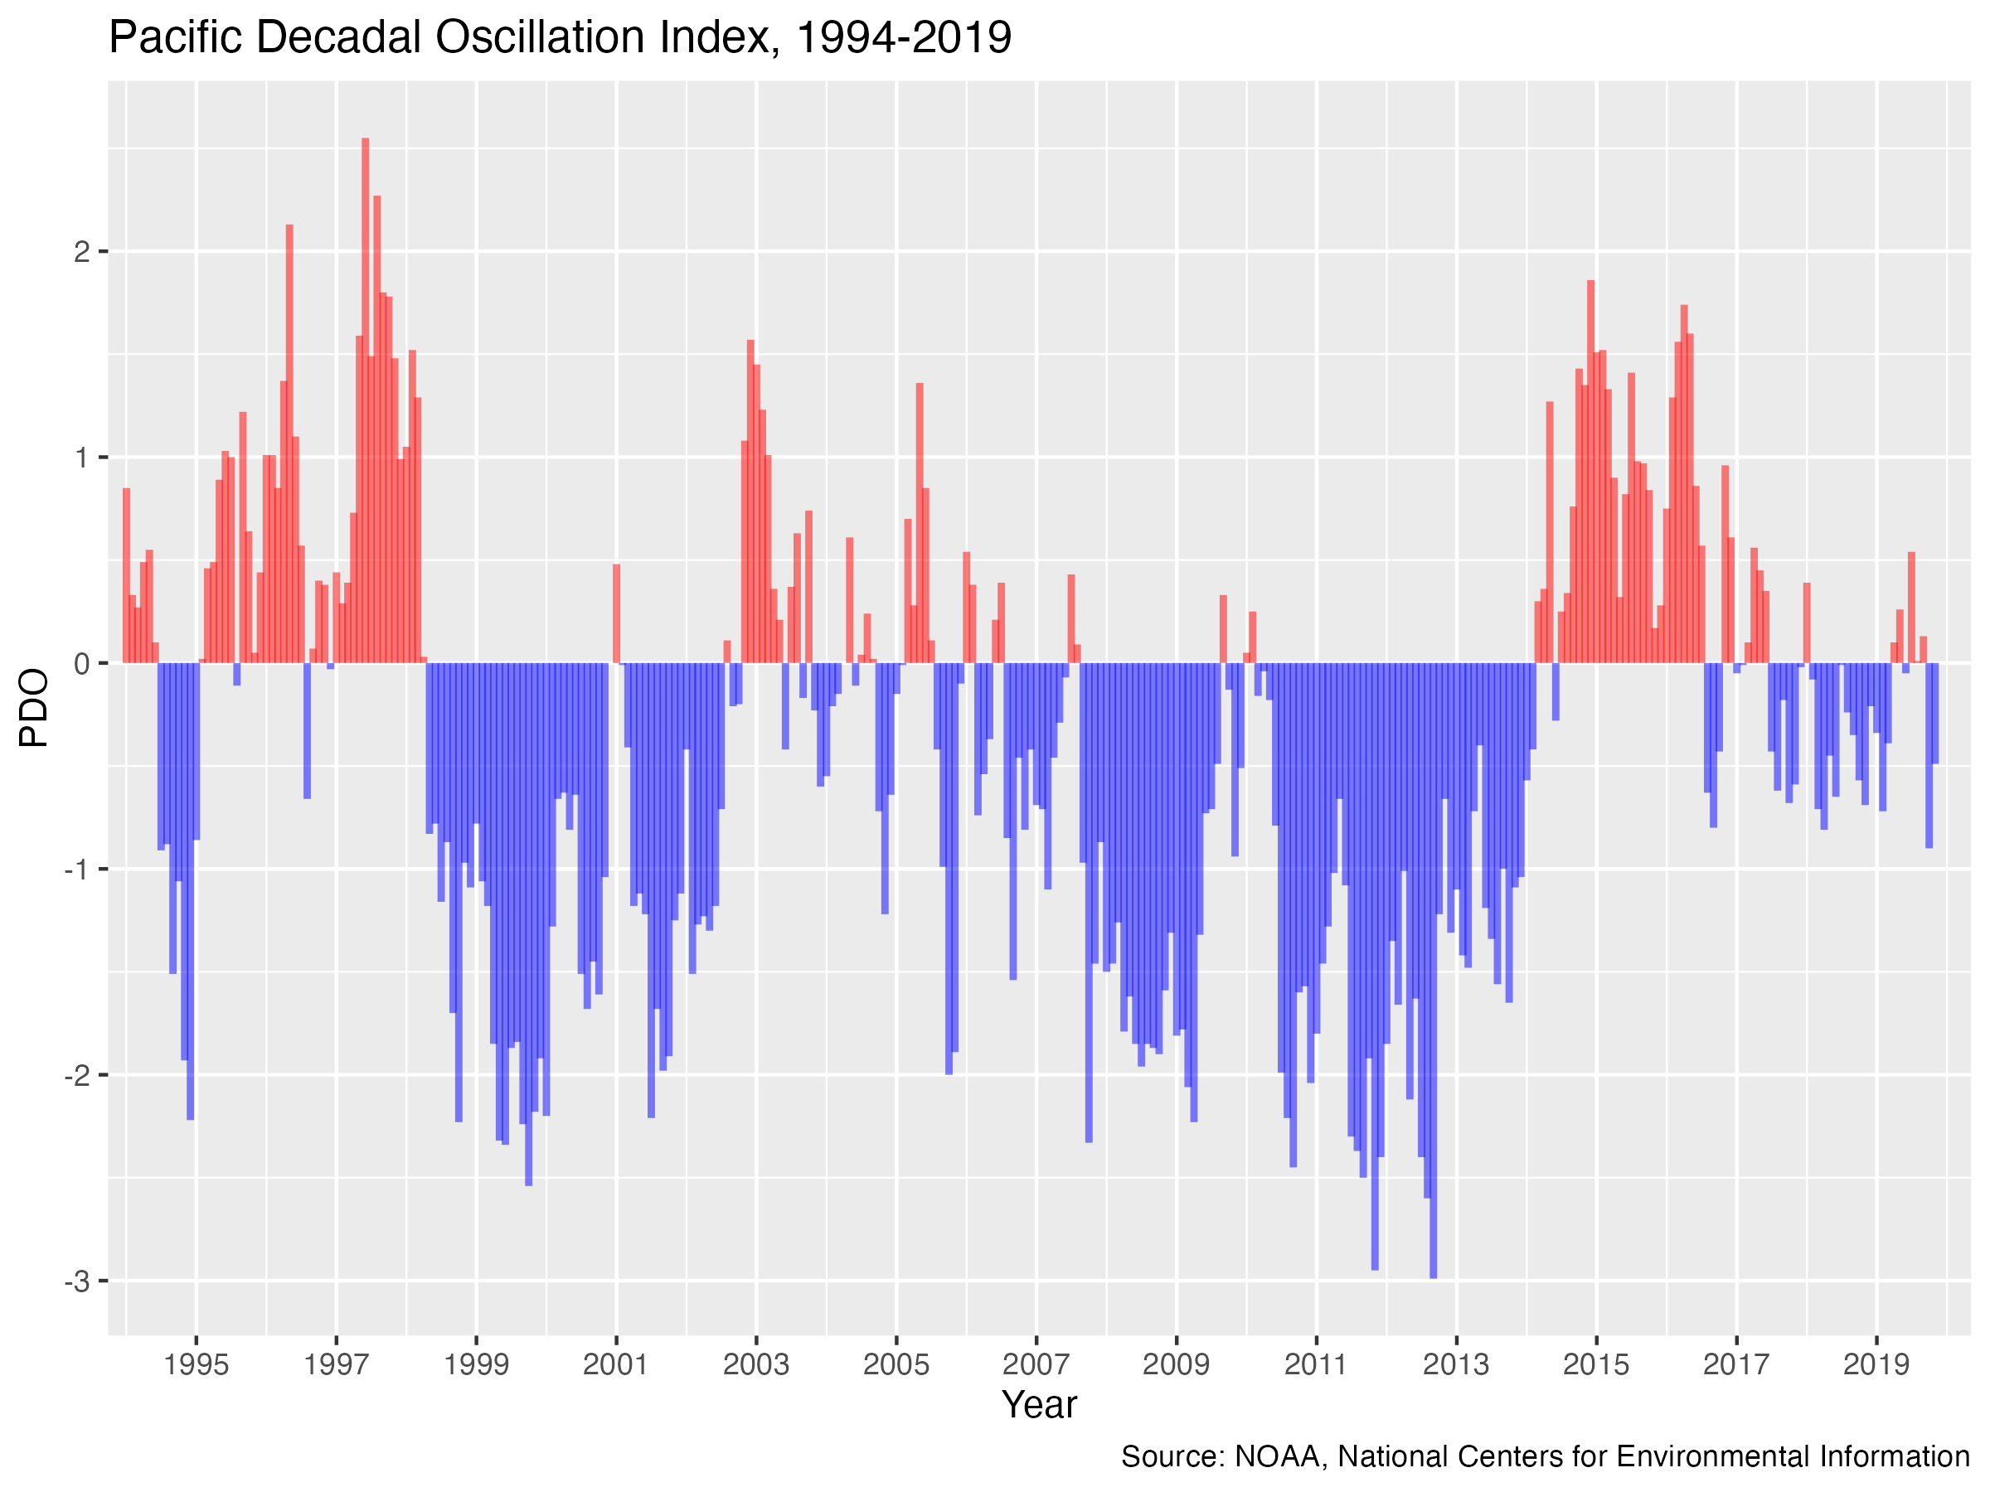

index | name | source
ONI | Oceanic nino index | https://www.climate.gov/news-features/understanding-climate/climate-variability-oceanic-nino-index
PDO | Pacific decadal oscillation | https://www.ncei.noaa.gov/access/monitoring/pdo/
tni | Trans nino index | https://climatedataguide.ucar.edu/climate-data/nino-sst-indices-nino-12-3-34-4-oni-and-tni
cal moci | California multivariate ocean climate indicator | https://www.faralloninstitute.org/moci

